Statistik
Statistik (Werte werden automatisch ermittelt)

50 %-Quote und Budget LF
ÄiW Teilnehmende insgesamt | 0 | Formel: =KW_Angebote!D11
ÄiW Teilnehmende 50 %-Quote erfüllt | 0 | Formel: ='AiW-Teilnehmendenliste'!AA1501
ÄiW Teilnehmende 50 %-Quote NICHT erfüllt | 0 | Formel: =B4-B5

Budget LF (inkl. unterjährige Teilnahmen); Summe der Spalte AB auf Tabellenblatt "ÄiW-Teilnehmendenliste" | 0.00 € | Formel: ='AiW-Teilnehmendenliste'!AB1501

Pädiatrie
ÄiW mit Weiterbildungsziel 34 (hausärztliche Kinder- und Jugendmedizin) | 0 | Formel: =ZÄHLENWENN('AiW-Teilnehmendenliste'!$D$4:$D$1500;"34")
Anteil an allen ÄiW [%] | #REF! | Formel: =(B8/B14)*100

ÄiW-Nummern
ÄiW mit Pseudo-Arztnummern | 0 | Formel: =B16+B17+B18+B19
4000004 | 0 | Formel: =ZÄHLENWENNS('AiW-Teilnehmendenliste'!$C$4:$C$1500;"4000004";'AiW-Teilnehmendenliste'!$S$4:$S$1500;">0")
5000000 | 0 | Formel: =ZÄHLENWENNS('AiW-Teilnehmendenliste'!$C$4:$C$1500;"5000000";'AiW-Teilnehmendenliste'!$S$4:$S$1500;">0")
5999995 | 0 | Formel: =ZÄHLENWENNS('AiW-Teilnehmendenliste'!$C$4:$C$1500;"5999995";'AiW-Teilnehmendenliste'!$S$4:$S$1500;">0")
9999999 | 0 | Formel: =ZÄHLENWENNS('AiW-Teilnehmendenliste'!$C$4:$C$1500;"9999999";'AiW-Teilnehmendenliste'!$S$4:$S$1500;">0")
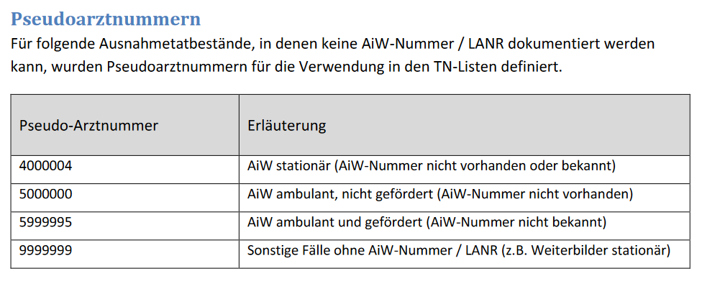

Quelle:
https://www.ge-weiterbildung.de/media/content/2024_10_14_Anleitung_TN-Listen.pdf

